Foaie1
S.C. Oradea Transport Local ­ S.A., Oradea str. Atelierelor, nr. 12
Tel: 0259­42.32.45, 0359-80.85.01÷04 , Fax: 0259­42.60.10, CIF : RO 63483, Nr. Reg. Com.: J05/1/1991, E-mail: secretariat@otlra.ro,
Cont : RO05 RNCB 0032 0464 9835 0001 - B.C.R. Oradea Web :www.otlra.ro

Linia 32: Programe valabile din 01 iulie 2022

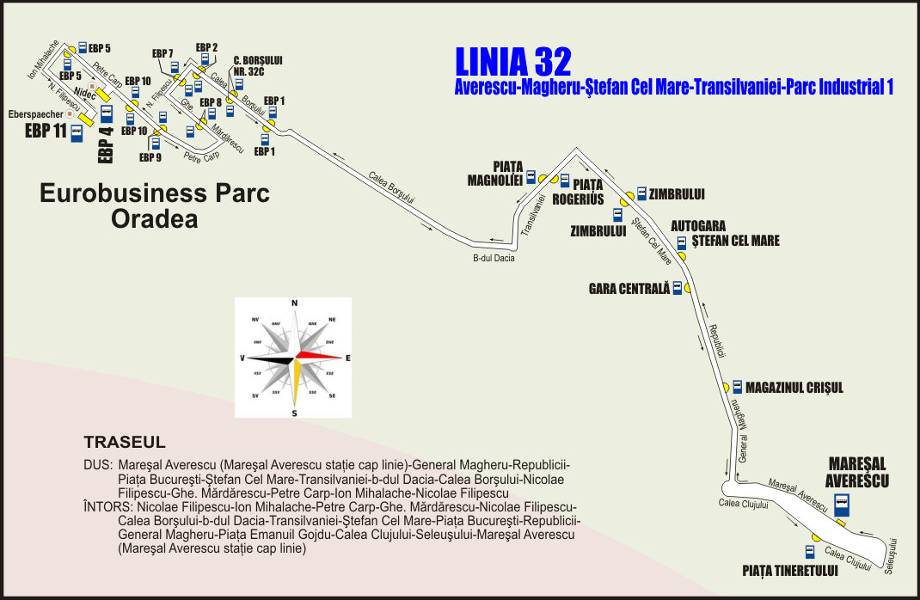

 | CĂLĂTORIE PLĂCUTĂ CU S.C. O.T.L.-S.A. |  |  |  |  |  |  |  |  | KELLEMES UTAZÁST A N.H.K.V.-VEL

Luni-vineri în zilele lucrătoare |  |  |  |  |  |  | Luni-vineri în zilele lucrătoare

Mareşal Averescu (plecare) |  | 5:15:00 | 7:15:00 | 13:15:00 | 17:15:00 | 21:15:00 | Eurobusiness Parc 11 (Eberspaecher) | 6:20:00 | 8:10:00 | 14:20:00 | 18:20:00 | 22:10:00
Magazinul Crişul |  | 5:19:00 | 7:19:00 | 13:19:00 | 17:19:00 | 21:19:00 | Eurobusiness Parc 5 | 6:22:00 | 8:12:00 | 14:22:00 | 18:22:00 | 22:12:00
Autogara Ştefan cel Mare |  | 5:21:00 | 7:21:00 | 13:21:00 | 17:21:00 | 21:21:00 | Eurobusiness Parc 4 (Nidec) | 6:24:00 | 8:14:00 | 14:24:00 | 18:24:00 | 22:14:00
Zimbrului |  | 5:23:00 | 7:23:00 | 13:23:00 | 17:23:00 | 21:23:00 | Eurobusiness Parc 10 (Mecanor) | 6:25:00 | 8:15:00 | 14:25:00 | 18:25:00 | 22:15:00
Piaţa Magnoliei |  | 5:25:00 | 7:25:00 | 13:25:00 | 17:25:00 | 21:25:00 | Eurobusiness Parc 9 (Salesianer) | 6:26:00 | 8:16:00 | 14:26:00 | 18:26:00 | 22:16:00
Eurobusiness Parc 1 |  | 5:33:00 | 7:33:00 | 13:33:00 | 17:33:00 | 21:33:00 | Eurobusiness Parc 8 | 6:27:00 | 8:17:00 | 14:27:00 | 18:27:00 | 22:17:00
Calea Borşului nr. 32C |  | 5:34:00 | 7:34:00 | 13:34:00 | 17:34:00 | 21:34:00 | Eurobusiness Parc 7 (Faist) | 6:29:00 | 8:19:00 | 14:29:00 | 18:29:00 | 22:19:00
Eurobusiness Parc 2 |  | 5:35:00 | 7:35:00 | 13:35:00 | 17:35:00 | 21:35:00 | Eurobusiness Parc 2 | 6:30:00 | 8:20:00 | 14:30:00 | 18:30:00 | 22:20:00
Eurobusiness Parc 7 (SHC) |  | 5:36:00 | 7:36:00 | 13:36:00 | 17:36:00 | 21:36:00 | Calea Borşului nr. 32C | 6:31:00 | 8:21:00 | 14:31:00 | 18:31:00 | 22:21:00
Eurobusiness Parc 8 |  | 5:38:00 | 7:38:00 | 13:38:00 | 17:38:00 | 21:38:00 | Eurobusiness Parc 1 | 6:32:00 | 8:22:00 | 14:32:00 | 18:32:00 | 22:22:00
Eurobusiness Parc 9 (Salesianer) |  | 5:39:00 | 7:39:00 | 13:39:00 | 17:39:00 | 21:39:00 | Piaţa Rogerius | 6:40:00 | 8:30:00 | 14:40:00 | 18:40:00 | 22:30:00
Eurobusiness Parc 10 (Mecanor) |  | 5:40:00 | 7:40:00 | 13:40:00 | 17:40:00 | 21:40:00 | Zimbrului | 6:42:00 | 8:32:00 | 14:42:00 | 18:42:00 | 22:32:00
Eurobusiness Parc 4 (Nidec) |  | 5:42:00 | 7:42:00 | 13:42:00 | 17:42:00 | 21:42:00 | Gara Centrală | 6:45:00 | 8:35:00 | 14:45:00 | 18:45:00 | 22:35:00
Eurobusiness Parc 5 |  | 5:44:00 | 7:44:00 | 13:44:00 | 17:44:00 | 21:44:00 | Piaţa Tineretului | 6:54:00 | 8:44:00 | 14:54:00 | 18:54:00 | 22:44:00
Eurobusiness Parc 11 (Eberspaecher) |  | 5:46:00 | 7:46:00 | 13:46:00 | 17:46:00 | 21:46:00 | Mareşal Averescu | 6:58:00 | - | - | - | -

